Solicitud gráfica
 | Área: | Ciencias Naturales |  |  | Fecha:
 | Grado: | 10
 | Título del tema: | IMPULSO Y MOMENTUM LINEAL |  |  | ¿Cuaderno de estudio o recurso? | Recurso
 | Editor: | DIANA GARCIA |  |  | Motor del recurso | M101

 | Código guión o recurso: | CN_10_06_rec140 | ← Para determinar este código, visite la hoja de Ayuda
 |  |  |  |  | ESPECIFICACIÓN DE ARCHIVOS A ENTREGAR
Núm. | Archivo Shutterstock o ruta en web | Imagen para: | Tipo | Ubicación de la imagen en el recurso M101 | Nombre imagen SMALL | Tamaño imagen SMALL | Nombre imagen ZOOM | Tamaño imagen ZOOM | Descripción | Observaciones
IMG01 | 367463780 | Recurso M101 | Ilustración | Contenido | CN_10_06_rec140_IMG01n.png | 286 x 286 px | CN_10_06_rec140_IMG01a.png | 500 x 500 px | CHOQUE | 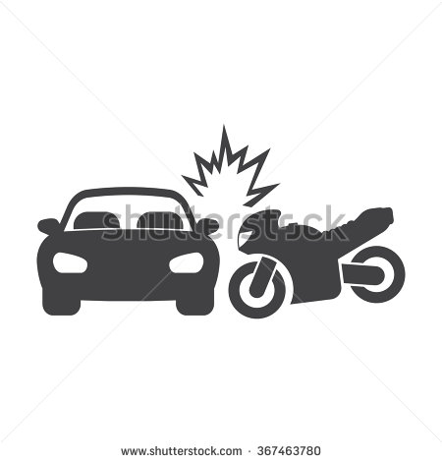
IMG02 | 167127968 | Recurso M101 | Ilustración | Contenido | CN_10_06_rec140_IMG02n.png | 286 x 286 px | CN_10_06_rec140_IMG02a.png | 500 x 500 px | ACCIDENTE
IMG03 | 92863084 | Recurso M101 | Ilustración | Contenido | CN_10_06_rec140_IMG03n.png | 286 x 286 px | CN_10_06_rec140_IMG03a.png | 500 x 500 px | CONDUCTOR | 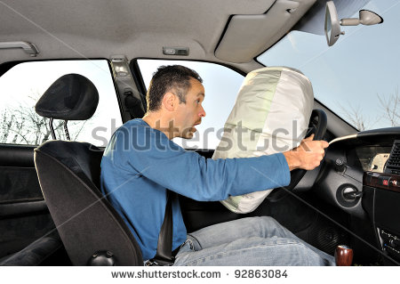
IMG04 | 229482037 | Recurso M101 | Ilustración | Contenido | CN_10_06_rec140_IMG04n.png | 286 x 286 px | CN_10_06_rec140_IMG04a.png | 500 x 500 px | COLISION | 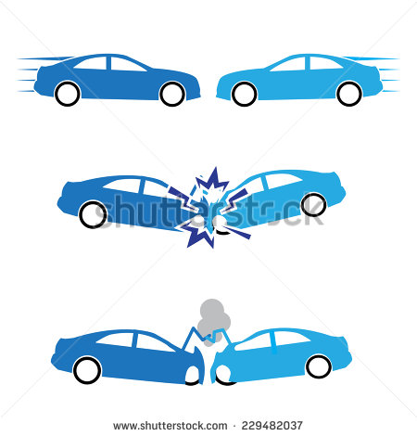
IMG05 | 115552186 | Recurso M101 | Ilustración | Contenido | CN_10_06_rec140_IMG05n.png | 286 x 286 px | CN_10_06_rec140_IMG05a.png | 500 x 500 px | CELULAR
IMG06 | 136487447 | Recurso M101 | Ilustración | Contenido | CN_10_06_rec140_IMG06n.png | 286 x 286 px | CN_10_06_rec140_IMG06a.png | 500 x 500 px | HOMBRE ENOJADO | 

